Bump coordination
 | Bump coordinate to TC
 | Purpose
 | Full bump coordinate to TC

 | VDD | VCCIO | VSS | DWORD DATA | TC_VDDQ | MSCTRL | VDDA Internal PLL | VAA PLL | VCCAON | GPIO | Internal PLL
Name |  |  |  |  |  |  |  | Note
X | Y | Bump name
108.465 | 2316.54 | VSS |  |  |  |  |  |  | '- C4 bump with the suffix "_probe" is used for pwr/gnd probe out (voltage monitoring) purposes. It is agreed that the plan on package implementation is as follows: snapshot.
108.465 | 2139.54 | VSS |  |  |  |  |  |  | - All uBumps (ub) are implemented under the EMIB region on the package substrate.
108.465 | 1962.54 | VSS
108.465 | 1785.54 | VSS
108.465 | 1608.54 | VSS
108.465 | 1431.54 | VSS
108.465 | 1254.54 | VSS
108.465 | 1077.54 | VSS
108.465 | 900.54 | VSS
108.465 | 723.54 | VSS
108.465 | 546.54 | VSS
213.465 | 2582.04 | VDD
213.465 | 2405.04 | VDD
213.465 | 2228.04 | VDD
213.465 | 2051.04 | VDD
213.465 | 1874.04 | VDD
213.465 | 1697.04 | VDD
213.465 | 1520.04 | VDD
213.465 | 1343.04 | VDD
213.465 | 1166.04 | VCCIO
213.465 | 989.04 | VCCIO
213.465 | 812.04 | VSS
213.465 | 635.04 | VSS
213.465 | 458.04 | VCCIO
213.465 | 281.04 | VCCIO
213.465 | 104.04 | VSS
308.715 | 2670.54 | VSS
308.715 | 2493.54 | VSS
308.715 | 2316.54 | VSS
308.715 | 2139.54 | VSS
308.715 | 1962.54 | VSS
308.715 | 1785.54 | VSS
308.715 | 1608.54 | VSS
308.715 | 1431.54 | VSS
308.715 | 1254.54 | BP_TXDATASB[3]
308.715 | 1077.54 | VSS
308.715 | 900.54 | BP_TXDATA[53] | Name |  |  | Y | Orientation
 | DIE2DIE | VSS
308.715 | 723.54 | BP_TXDATA[52] | X | Y | Bump name | y1 | R0
308.715 | 546.54 | VDD |  |  | X2 | Y2
308.715 | 369.54 | BP_TXDATA[49]
308.715 | 192.54 | BP_TXDATA[48]
403.965 | 2582.04 | TC_VDDQ
403.965 | 2405.04 | VSS
403.965 | 2228.04 | TC_VDDQ
403.965 | 2051.04 | VSS
403.965 | 1874.04 | VDD
403.965 | 1697.04 | VDD
403.965 | 1520.04 | VDD
403.965 | 1343.04 | VDD
403.965 | 1166.04 | VCCIO
403.965 | 989.04 | BP_TXDATA[55]
403.965 | 812.04 | VSS
403.965 | 635.04 | BP_TXDATA[54]
403.965 | 458.04 | BP_TXDATA[51]
403.965 | 281.04 | VSS
403.965 | 104.04 | BP_TXDATA[50]
499.215 | 2670.54 | VSS
499.215 | 2493.54 | RDI_LP_CFG[0]
499.215 | 2316.54 | RDI_PL_CFG[0]
499.215 | 2139.54 | RDI_PL_CFG[16]
499.215 | 1962.54 | RDI_LP_CFG[16]
499.215 | 1785.54 | VSS
499.215 | 1608.54 | VSS
499.215 | 1431.54 | VSS
499.215 | 1254.54 | BP_TXCKSB[3]
499.215 | 1077.54 | VSS
499.215 | 900.54 | BP_TXCKN[3]
499.215 | 723.54 | BP_TXCKP[3]
499.215 | 546.54 | VDD
499.215 | 369.54 | BP_TXVLD[3]
499.215 | 192.54 | BP_TXTRK[3]
594.465 | 2582.04 | TC_VDDQ
594.465 | 2405.04 | RDI_LP_CFG[1]
594.465 | 2228.04 | TC_VDDQ
594.465 | 2051.04 | RDI_LP_CFG[17]
594.465 | 1874.04 | VDD
594.465 | 1697.04 | VDD
594.465 | 1520.04 | VDD
594.465 | 1343.04 | VDD
594.465 | 1166.04 | VCCIO
594.465 | 989.04 | BP_TXDATA[57]
594.465 | 812.04 | VSS
594.465 | 635.04 | BP_TXDATA[56]
594.465 | 458.04 | BP_TXDATA[61]
594.465 | 281.04 | VSS
594.465 | 104.04 | BP_TXDATA[60]
689.715 | 2670.54 | VSS
689.715 | 2493.54 | VDD
689.715 | 2316.54 | VSS
689.715 | 2139.54 | VDD
689.715 | 1962.54 | VSS
689.715 | 1785.54 | VSS
689.715 | 1608.54 | VSS
689.715 | 1431.54 | VSS
689.715 | 1254.54 | VCCAON
689.715 | 1077.54 | VSS
689.715 | 900.54 | BP_TXDATA[59]
689.715 | 723.54 | BP_TXDATA[58]
689.715 | 546.54 | VDD
689.715 | 369.54 | BP_TXDATA[63]
689.715 | 192.54 | BP_TXDATA[62]
784.965 | 2582.04 | VDD
784.965 | 2405.04 | RDI_PL_CFG[17]
784.965 | 2228.04 | VDD
784.965 | 2051.04 | RDI_PL_CFG[18]
784.965 | 1874.04 | VDD
784.965 | 1697.04 | VDD
784.965 | 1520.04 | VDD
784.965 | 1343.04 | VDD
784.965 | 1166.04 | VCCIO
784.965 | 989.04 | VCCIO
784.965 | 812.04 | VSS
784.965 | 635.04 | VSS
784.965 | 458.04 | VCCIO
784.965 | 281.04 | VCCIO
784.965 | 104.04 | VSS
880.215 | 2670.54 | VSS
880.215 | 2493.54 | RDI_PL_CFG[1]
880.215 | 2316.54 | RDI_LP_CFG[2]
880.215 | 2139.54 | RDI_LP_CFG[18]
880.215 | 1962.54 | RDI_PL_CFG[3]
880.215 | 1785.54 | VSS
880.215 | 1608.54 | VSS
880.215 | 1431.54 | VSS
880.215 | 1254.54 | VCCAON
880.215 | 1077.54 | VSS
880.215 | 900.54 | BP_RXDATA[58]
880.215 | 723.54 | BP_RXDATA[59]
880.215 | 546.54 | VDD
880.215 | 369.54 | BP_RXDATA[62]
880.215 | 192.54 | BP_RXDATA[63]
975.465 | 2582.04 | TC_VDDQ
975.465 | 2405.04 | VSS
975.465 | 2228.04 | TC_VDDQ
975.465 | 2051.04 | VSS
975.465 | 1874.04 | VDD
975.465 | 1697.04 | VDD
975.465 | 1520.04 | VDD
975.465 | 1343.04 | VDD
975.465 | 1166.04 | VDD
975.465 | 989.04 | BP_RXDATA[56]
975.465 | 812.04 | VSS
975.465 | 635.04 | BP_RXDATA[57]
975.465 | 458.04 | BP_RXDATA[60]
975.465 | 281.04 | VSS
975.465 | 104.04 | BP_RXDATA[61]
1070.715 | 2670.54 | VSS
1070.715 | 2493.54 | RDI_LP_CFG[3]
1070.715 | 2316.54 | RDI_LP_CFG[4]
1070.715 | 2139.54 | RDI_PL_CFG[2]
1070.715 | 1962.54 | RDI_LP_CFG[19]
1070.715 | 1785.54 | VSS
1070.715 | 1608.54 | VSS
1070.715 | 1431.54 | VSS
1070.715 | 1254.54 | BP_RXCKSB[3]
1070.715 | 1077.54 | VSS
1070.715 | 900.54 | BP_RXCKP[3]
1070.715 | 723.54 | BP_RXCKN[3]
1070.715 | 546.54 | VDD
1070.715 | 369.54 | BP_RXTRK[3]
1070.715 | 192.54 | BP_RXVLD[3]
1165.965 | 2582.04 | TC_VDDQ
1165.965 | 2405.04 | RDI_PL_CFG[19]
1165.965 | 2228.04 | TC_VDDQ
1165.965 | 2051.04 | RDI_LP_CFG[20]
1165.965 | 1874.04 | VDD
1165.965 | 1697.04 | VDD
1165.965 | 1520.04 | VDD
1165.965 | 1343.04 | VDD
1165.965 | 1166.04 | VDD
1165.965 | 989.04 | BP_RXDATA[54]
1165.965 | 812.04 | VSS
1165.965 | 635.04 | BP_RXDATA[55]
1165.965 | 458.04 | BP_RXDATA[50]
1165.965 | 281.04 | VSS
1165.965 | 104.04 | BP_RXDATA[51]
1261.215 | 2670.54 | VSS
1261.215 | 2493.54 | VDD
1261.215 | 2316.54 | VSS
1261.215 | 2139.54 | VDD
1261.215 | 1962.54 | VSS
1261.215 | 1785.54 | VSS
1261.215 | 1608.54 | VSS
1261.215 | 1431.54 | VSS
1261.215 | 1254.54 | BP_RXDATASB[3]
1261.215 | 1077.54 | VSS
1261.215 | 900.54 | BP_RXDATA[52]
1261.215 | 723.54 | BP_RXDATA[53]
1261.215 | 546.54 | VDD
1261.215 | 369.54 | BP_RXDATA[48]
1261.215 | 192.54 | BP_RXDATA[49]
1356.465 | 2582.04 | VDD
1356.465 | 2405.04 | RDI_PL_CFG[4]
1356.465 | 2228.04 | VDD
1356.465 | 2051.04 | RDI_PL_CFG[20]
1356.465 | 1874.04 | VDD
1356.465 | 1697.04 | VDD
1356.465 | 1520.04 | VDD
1356.465 | 1343.04 | VDD
1356.465 | 1166.04 | VCCIO
1356.465 | 989.04 | VCCIO
1356.465 | 812.04 | VSS
1356.465 | 635.04 | VSS
1356.465 | 458.04 | VCCIO
1356.465 | 281.04 | VCCIO
1356.465 | 104.04 | VSS
1451.715 | 2670.54 | VSS
1451.715 | 2493.54 | RDI_LP_CFG[6]
1451.715 | 2316.54 | RDI_LP_CFG[5]
1451.715 | 2139.54 | RDI_LP_CFG[21]
1451.715 | 1962.54 | RDI_LP_CFG[22]
1451.715 | 1785.54 | VSS
1451.715 | 1608.54 | VSS
1451.715 | 1431.54 | VSS
1451.715 | 1254.54 | BP_TXDATASB[2]
1451.715 | 1077.54 | VSS
1451.715 | 900.54 | BP_TXDATA[37]
1451.715 | 723.54 | BP_TXDATA[36]
1451.715 | 546.54 | VDD
1451.715 | 369.54 | BP_TXDATA[33]
1451.715 | 192.54 | BP_TXDATA[32]
1546.965 | 2582.04 | TC_VDDQ
1546.965 | 2405.04 | VSS
1546.965 | 2228.04 | TC_VDDQ
1546.965 | 2051.04 | VSS
1546.965 | 1874.04 | VDD
1546.965 | 1697.04 | VDD
1546.965 | 1520.04 | VDD
1546.965 | 1343.04 | VDD
1546.965 | 1166.04 | VCCIO
1546.965 | 989.04 | BP_TXDATA[39]
1546.965 | 812.04 | VSS
1546.965 | 635.04 | BP_TXDATA[38]
1546.965 | 458.04 | BP_TXDATA[35]
1546.965 | 281.04 | VSS
1546.965 | 104.04 | BP_TXDATA[34]
1642.215 | 2670.54 | VSS
1642.215 | 2493.54 | RDI_PL_CFG[5]
1642.215 | 2316.54 | RDI_PL_CFG[6]
1642.215 | 2139.54 | RDI_PL_CFG[21]
1642.215 | 1962.54 | RDI_LP_CFG[23]
1642.215 | 1785.54 | VSS
1642.215 | 1608.54 | VSS
1642.215 | 1431.54 | VSS
1642.215 | 1254.54 | BP_TXCKSB[2]
1642.215 | 1077.54 | VSS
1642.215 | 900.54 | BP_TXCKN[2]
1642.215 | 723.54 | BP_TXCKP[2]
1642.215 | 546.54 | VDD
1642.215 | 369.54 | BP_TXVLD[2]
1642.215 | 192.54 | BP_TXTRK[2]
1737.465 | 2582.04 | TC_VDDQ
1737.465 | 2405.04 | RDI_LP_CFG[7]
1737.465 | 2228.04 | TC_VDDQ
1737.465 | 2051.04 | RDI_PL_CFG[22]
1737.465 | 1874.04 | VDD
1737.465 | 1697.04 | VDD
1737.465 | 1520.04 | VDD
1737.465 | 1343.04 | VDD
1737.465 | 1166.04 | VCCIO
1737.465 | 989.04 | BP_TXDATA[41]
1737.465 | 812.04 | VSS
1737.465 | 635.04 | BP_TXDATA[40]
1737.465 | 458.04 | BP_TXDATA[45]
1737.465 | 281.04 | VSS
1737.465 | 104.04 | BP_TXDATA[44]
1832.715 | 2670.54 | VSS
1832.715 | 2493.54 | VDD
1832.715 | 2316.54 | VSS
1832.715 | 2139.54 | VDD
1832.715 | 1962.54 | VSS
1832.715 | 1785.54 | VSS
1832.715 | 1608.54 | VSS
1832.715 | 1431.54 | VSS
1832.715 | 1254.54 | VCCAON
1832.715 | 1077.54 | VSS
1832.715 | 900.54 | BP_TXDATA[43]
1832.715 | 723.54 | BP_TXDATA[42]
1832.715 | 546.54 | VDD
1832.715 | 369.54 | BP_TXDATA[47]
1832.715 | 192.54 | BP_TXDATA[46]
1927.965 | 2582.04 | VDD
1927.965 | 2405.04 | RDI_LP_CFG[8]
1927.965 | 2228.04 | VDD
1927.965 | 2051.04 | RDI_PL_CFG[7]
1927.965 | 1874.04 | VDD
1927.965 | 1697.04 | VDD
1927.965 | 1520.04 | VDD
1927.965 | 1343.04 | VDD
1927.965 | 1166.04 | VCCIO
1927.965 | 989.04 | VCCIO
1927.965 | 812.04 | VSS
1927.965 | 635.04 | VSS
1927.965 | 458.04 | VCCIO
1927.965 | 281.04 | VCCIO
1927.965 | 104.04 | VSS
2023.215 | 2670.54 | VSS
2023.215 | 2493.54 | RDI_PL_CFG[8]
2023.215 | 2316.54 | RDI_LP_CFG[9]
2023.215 | 2139.54 | RDI_LP_CFG[25]
2023.215 | 1962.54 | RDI_LP_CFG[24]
2023.215 | 1785.54 | VSS
2023.215 | 1608.54 | VSS
2023.215 | 1431.54 | VSS
2023.215 | 1254.54 | VCCAON
2023.215 | 1077.54 | VSS
2023.215 | 900.54 | BP_RXDATA[42]
2023.215 | 723.54 | BP_RXDATA[43]
2023.215 | 546.54 | VDD
2023.215 | 369.54 | BP_RXDATA[46]
2023.215 | 192.54 | BP_RXDATA[47]
2118.465 | 2582.04 | TC_VDDQ
2118.465 | 2405.04 | VSS
2118.465 | 2228.04 | TC_VDDQ
2118.465 | 2051.04 | VSS
2118.465 | 1874.04 | VDD
2118.465 | 1697.04 | VDD
2118.465 | 1520.04 | VDD
2118.465 | 1343.04 | VDD
2118.465 | 1166.04 | VDD
2118.465 | 989.04 | BP_RXDATA[40]
2118.465 | 812.04 | VSS
2118.465 | 635.04 | BP_RXDATA[41]
2118.465 | 458.04 | BP_RXDATA[44]
2118.465 | 281.04 | VSS
2118.465 | 104.04 | BP_RXDATA[45]
2213.715 | 2670.54 | VSS
2213.715 | 2493.54 | RDI_PL_CFG[9]
2213.715 | 2316.54 | RDI_PL_CFG[24]
2213.715 | 2139.54 | RDI_PL_CFG[23]
2213.715 | 1962.54 | RDI_PL_CFG[26]
2213.715 | 1785.54 | VSS
2213.715 | 1608.54 | VSS
2213.715 | 1431.54 | VSS
2213.715 | 1254.54 | BP_RXCKSB[2]
2213.715 | 1077.54 | VSS
2213.715 | 900.54 | BP_RXCKP[2]
2213.715 | 723.54 | BP_RXCKN[2]
2213.715 | 546.54 | VDD
2213.715 | 369.54 | BP_RXTRK[2]
2213.715 | 192.54 | BP_RXVLD[2]
2308.965 | 2582.04 | TC_VDDQ
2308.965 | 2405.04 | RDI_LP_CFG[10]
2308.965 | 2228.04 | TC_VDDQ
2308.965 | 2051.04 | RDI_PL_CFG[25]
2308.965 | 1874.04 | VDD
2308.965 | 1697.04 | VDD
2308.965 | 1520.04 | VDD
2308.965 | 1343.04 | VDD
2308.965 | 1166.04 | VDD
2308.965 | 989.04 | BP_RXDATA[38]
2308.965 | 812.04 | VSS
2308.965 | 635.04 | BP_RXDATA[39]
2308.965 | 458.04 | BP_RXDATA[34]
2308.965 | 281.04 | VSS
2308.965 | 104.04 | BP_RXDATA[35]
2404.215 | 2670.54 | VSS
2404.215 | 2493.54 | VDD
2404.215 | 2316.54 | VSS
2404.215 | 2139.54 | VDD
2404.215 | 1962.54 | VSS
2404.215 | 1785.54 | VSS
2404.215 | 1608.54 | VSS
2404.215 | 1431.54 | VSS
2404.215 | 1254.54 | BP_RXDATASB[2]
2404.215 | 1077.54 | VSS
2404.215 | 900.54 | BP_RXDATA[36]
2404.215 | 723.54 | BP_RXDATA[37]
2404.215 | 546.54 | VDD
2404.215 | 369.54 | BP_RXDATA[32]
2404.215 | 192.54 | BP_RXDATA[33]
2499.465 | 2582.04 | VDD
2499.465 | 2405.04 | RDI_PL_CFG[10]
2499.465 | 2228.04 | VDD
2499.465 | 2051.04 | RDI_PL_CFG[27]
2499.465 | 1874.04 | VDD
2499.465 | 1697.04 | VDD
2499.465 | 1520.04 | VDD
2499.465 | 1343.04 | VDD
2499.465 | 1166.04 | VCCIO
2499.465 | 989.04 | VCCIO
2499.465 | 812.04 | VSS
2499.465 | 635.04 | VSS
2499.465 | 458.04 | VCCIO
2499.465 | 281.04 | VCCIO
2499.465 | 104.04 | VSS
2594.715 | 2670.54 | VSS
2594.715 | 2493.54 | RDI_LP_CFG[11]
2594.715 | 2316.54 | RDI_PL_CFG[11]
2594.715 | 2139.54 | RDI_LP_CFG[27]
2594.715 | 1962.54 | RDI_LP_CFG[26]
2594.715 | 1785.54 | VSS
2594.715 | 1608.54 | VSS
2594.715 | 1431.54 | VSS
2594.715 | 1254.54 | BP_TXDATASB[1]
2594.715 | 1077.54 | VSS
2594.715 | 900.54 | BP_TXDATA[21]
2594.715 | 723.54 | BP_TXDATA[20]
2594.715 | 546.54 | VDD
2594.715 | 369.54 | BP_TXDATA[17]
2594.715 | 192.54 | BP_TXDATA[16]
2689.965 | 2582.04 | TC_VDDQ
2689.965 | 2405.04 | VSS
2689.965 | 2228.04 | TC_VDDQ
2689.965 | 2051.04 | VSS
2689.965 | 1874.04 | VDD
2689.965 | 1697.04 | VDD
2689.965 | 1520.04 | VDD
2689.965 | 1343.04 | VDD
2689.965 | 1166.04 | VCCIO
2689.965 | 989.04 | BP_TXDATA[23]
2689.965 | 812.04 | VSS
2689.965 | 635.04 | BP_TXDATA[22]
2689.965 | 458.04 | BP_TXDATA[19]
2689.965 | 281.04 | VSS
2689.965 | 104.04 | BP_TXDATA[18]
2785.215 | 2670.54 | VSS
2785.215 | 2493.54 | RDI_LP_CFG[12]
2785.215 | 2316.54 | RDI_PL_CFG[12]
2785.215 | 2139.54 | RDI_LP_CFG[29]
2785.215 | 1962.54 | RDI_PL_CFG[28]
2785.215 | 1785.54 | VSS
2785.215 | 1608.54 | VSS
2785.215 | 1431.54 | VSS
2785.215 | 1254.54 | BP_TXCKSB[1]
2785.215 | 1077.54 | VSS
2785.215 | 900.54 | BP_TXCKN[1]
2785.215 | 723.54 | BP_TXCKP[1]
2785.215 | 546.54 | VDD
2785.215 | 369.54 | BP_TXVLD[1]
2785.215 | 192.54 | BP_TXTRK[1]
2880.465 | 2582.04 | TC_VDDQ
2880.465 | 2405.04 | RDI_LP_CFG[13]
2880.465 | 2228.04 | TC_VDDQ
2880.465 | 2051.04 | RDI_LP_CFG[28]
2880.465 | 1874.04 | VDD
2880.465 | 1697.04 | VDD
2880.465 | 1520.04 | VDD
2880.465 | 1343.04 | VDD
2880.465 | 1166.04 | VCCIO
2880.465 | 989.04 | BP_TXDATA[25]
2880.465 | 812.04 | VSS
2880.465 | 635.04 | BP_TXDATA[24]
2880.465 | 458.04 | BP_TXDATA[29]
2880.465 | 281.04 | VSS
2880.465 | 104.04 | BP_TXDATA[28]
2975.715 | 2670.54 | VSS
2975.715 | 2493.54 | VDD
2975.715 | 2316.54 | VSS
2975.715 | 2139.54 | VDD
2975.715 | 1962.54 | VSS
2975.715 | 1785.54 | VSS
2975.715 | 1608.54 | VSS
2975.715 | 1431.54 | VSS
2975.715 | 1254.54 | VCCAON
2975.715 | 1077.54 | VSS
2975.715 | 900.54 | BP_TXDATA[27]
2975.715 | 723.54 | BP_TXDATA[26]
2975.715 | 546.54 | VDD
2975.715 | 369.54 | BP_TXDATA[31]
2975.715 | 192.54 | BP_TXDATA[30]
3070.965 | 2582.04 | VDD
3070.965 | 2405.04 | RDI_PL_CFG[13]
3070.965 | 2228.04 | VDD
3070.965 | 2051.04 | RDI_PL_CFG[29]
3070.965 | 1874.04 | VDD
3070.965 | 1697.04 | VDD
3070.965 | 1520.04 | VDD
3070.965 | 1343.04 | VDD
3070.965 | 1166.04 | VCCIO
3070.965 | 989.04 | VCCIO
3070.965 | 812.04 | VSS
3070.965 | 635.04 | VSS
3070.965 | 458.04 | VCCIO
3070.965 | 281.04 | VCCIO
3070.965 | 104.04 | VSS
3166.215 | 2670.54 | VSS
3166.215 | 2493.54 | RDI_LP_CFG[14]
3166.215 | 2316.54 | RDI_PL_CFG[14]
3166.215 | 2139.54 | RDI_LP_CFG[30]
3166.215 | 1962.54 | RDI_PL_CFG[30]
3166.215 | 1785.54 | VSS
3166.215 | 1608.54 | VSS
3166.215 | 1431.54 | VSS
3166.215 | 1254.54 | VCCAON
3166.215 | 1077.54 | VSS
3166.215 | 900.54 | BP_RXDATA[26]
3166.215 | 723.54 | BP_RXDATA[27]
3166.215 | 546.54 | VDD
3166.215 | 369.54 | BP_RXDATA[30]
3166.215 | 192.54 | BP_RXDATA[31]
3261.465 | 2582.04 | TC_VDDQ
3261.465 | 2405.04 | VSS
3261.465 | 2228.04 | TC_VDDQ
3261.465 | 2051.04 | VSS
3261.465 | 1874.04 | VDD
3261.465 | 1697.04 | VDD
3261.465 | 1520.04 | VDD
3261.465 | 1343.04 | VDD
3261.465 | 1166.04 | VDD
3261.465 | 989.04 | BP_RXDATA[24]
3261.465 | 812.04 | VSS
3261.465 | 635.04 | BP_RXDATA[25]
3261.465 | 458.04 | BP_RXDATA[28]
3261.465 | 281.04 | VSS
3261.465 | 104.04 | BP_RXDATA[29]
3356.715 | 2670.54 | VSS
3356.715 | 2493.54 | RDI_LP_CFG[15]
3356.715 | 2316.54 | RDI_PL_CFG[15]
3356.715 | 2139.54 | RDI_LP_CFG[31]
3356.715 | 1962.54 | RDI_PL_CFG[31]
3356.715 | 1785.54 | VSS
3356.715 | 1608.54 | VSS
3356.715 | 1431.54 | VSS
3356.715 | 1254.54 | BP_RXCKSB[1]
3356.715 | 1077.54 | VSS
3356.715 | 900.54 | BP_RXCKP[1]
3356.715 | 723.54 | BP_RXCKN[1]
3356.715 | 546.54 | VDD
3356.715 | 369.54 | BP_RXTRK[1]
3356.715 | 192.54 | BP_RXVLD[1]
3451.965 | 2582.04 | TC_VDDQ
3451.965 | 2405.04 | RDI_CFG_CLK
3451.965 | 2228.04 | TC_VDDQ
3451.965 | 2051.04 | RDI_LP_CFG_CRD
3451.965 | 1874.04 | VDD
3451.965 | 1697.04 | VDD
3451.965 | 1520.04 | VDD
3451.965 | 1343.04 | VDD
3451.965 | 1166.04 | VDD
3451.965 | 989.04 | BP_RXDATA[22]
3451.965 | 812.04 | VSS
3451.965 | 635.04 | BP_RXDATA[23]
3451.965 | 458.04 | BP_RXDATA[18]
3451.965 | 281.04 | VSS
3451.965 | 104.04 | BP_RXDATA[19]
3547.215 | 2670.54 | VSS
3547.215 | 2493.54 | VDD
3547.215 | 2316.54 | VSS
3547.215 | 2139.54 | VDD
3547.215 | 1962.54 | VSS
3547.215 | 1785.54 | VSS
3547.215 | 1608.54 | VSS
3547.215 | 1431.54 | VSS
3547.215 | 1254.54 | BP_RXDATASB[1]
3547.215 | 1077.54 | VSS
3547.215 | 900.54 | BP_RXDATA[20]
3547.215 | 723.54 | BP_RXDATA[21]
3547.215 | 546.54 | VDD
3547.215 | 369.54 | BP_RXDATA[16]
3547.215 | 192.54 | BP_RXDATA[17]
3642.465 | 2582.04 | VDD
3642.465 | 2405.04 | RDI_LP_CFG_VLD
3642.465 | 2228.04 | VDD
3642.465 | 2051.04 | RDI_MODE
3642.465 | 1874.04 | VDD
3642.465 | 1697.04 | VDD
3642.465 | 1520.04 | VDD
3642.465 | 1343.04 | VDD
3642.465 | 1166.04 | VCCIO
3642.465 | 989.04 | VCCIO
3642.465 | 812.04 | VSS
3642.465 | 635.04 | VSS
3642.465 | 458.04 | VCCIO
3642.465 | 281.04 | VCCIO
3642.465 | 104.04 | VSS
3737.715 | 2670.54 | VSS
3737.715 | 2493.54 | RDI_PL_CFG_CRD
3737.715 | 2316.54 | RDI_PL_CFG_VLD
3737.715 | 2139.54 | TMS
3737.715 | 1962.54 | TRST_N
3737.715 | 1785.54 | VSS
3737.715 | 1608.54 | VSS
3737.715 | 1431.54 | VSS
3737.715 | 1254.54 | BP_TXDATASB[0]
3737.715 | 1077.54 | VSS
3737.715 | 900.54 | BP_TXDATA[5]
3737.715 | 723.54 | BP_TXDATA[4]
3737.715 | 546.54 | VDD
3737.715 | 369.54 | BP_TXDATA[1]
3737.715 | 192.54 | BP_TXDATA[0]
3832.965 | 2582.04 | TC_VDDQ
3832.965 | 2405.04 | VSS
3832.965 | 2228.04 | TC_VDDQ
3832.965 | 2051.04 | VSS
3832.965 | 1874.04 | VDD
3832.965 | 1697.04 | VDD
3832.965 | 1520.04 | VDD
3832.965 | 1343.04 | VDD
3832.965 | 1166.04 | VCCIO
3832.965 | 989.04 | BP_TXDATA[7]
3832.965 | 812.04 | VSS
3832.965 | 635.04 | BP_TXDATA[6]
3832.965 | 458.04 | BP_TXDATA[3]
3832.965 | 281.04 | VSS
3832.965 | 104.04 | BP_TXDATA[2]
3928.215 | 2670.54 | VSS
3928.215 | 2493.54 | TDI
3928.215 | 2316.54 | DBG_SEL[0]
3928.215 | 2139.54 | TDO
3928.215 | 1962.54 | CHIP_RST_N
3928.215 | 1785.54 | VSS
3928.215 | 1608.54 | VSS
3928.215 | 1431.54 | VSS
3928.215 | 1254.54 | BP_TXCKSB[0]
3928.215 | 1077.54 | VSS
3928.215 | 900.54 | BP_TXCKN[0]
3928.215 | 723.54 | BP_TXCKP[0]
3928.215 | 546.54 | VDD
3928.215 | 369.54 | BP_TXVLD[0]
3928.215 | 192.54 | BP_TXTRK[0]
4023.465 | 2582.04 | TC_VDDQ
4023.465 | 2405.04 | DBG_SEL[1]
4023.465 | 2228.04 | TC_VDDQ
4023.465 | 2051.04 | TCK
4023.465 | 1874.04 | VDD
4023.465 | 1697.04 | VDD
4023.465 | 1520.04 | VDD
4023.465 | 1343.04 | VDD
4023.465 | 1166.04 | VCCIO
4023.465 | 989.04 | BP_TXDATA[9]
4023.465 | 812.04 | VSS
4023.465 | 635.04 | BP_TXDATA[8]
4023.465 | 458.04 | BP_TXDATA[13]
4023.465 | 281.04 | VSS
4023.465 | 104.04 | BP_TXDATA[12]
4118.715 | 2670.54 | VSS
4118.715 | 2493.54 | VDD
4118.715 | 2316.54 | VSS
4118.715 | 2139.54 | TC_VDDQ
4118.715 | 1962.54 | VSS
4118.715 | 1785.54 | VSS
4118.715 | 1608.54 | VSS
4118.715 | 1431.54 | VSS
4118.715 | 1254.54 | VCCAON
4118.715 | 1077.54 | VSS
4118.715 | 900.54 | BP_TXDATA[11]
4118.715 | 723.54 | BP_TXDATA[10]
4118.715 | 546.54 | VDD
4118.715 | 369.54 | BP_TXDATA[15]
4118.715 | 192.54 | BP_TXDATA[14]
4213.965 | 2582.04 | VDD
4213.965 | 2405.04 | VSS
4213.965 | 2228.04 | CLK_P
4213.965 | 2051.04 | CLK_N
4213.965 | 1874.04 | VDD
4213.965 | 1697.04 | VDD
4213.965 | 1520.04 | VDD
4213.965 | 1343.04 | VDD
4213.965 | 1166.04 | VCCIO
4213.965 | 989.04 | VCCIO
4213.965 | 812.04 | VSS
4213.965 | 635.04 | VSS
4213.965 | 458.04 | VCCIO
4213.965 | 281.04 | VCCIO
4213.965 | 104.04 | VSS
4309.215 | 2670.54 | VSS
4309.215 | 2493.54 | VSS
4309.215 | 2316.54 | VDD
4309.215 | 2139.54 | TC_VDDQ
4309.215 | 1962.54 | VDD
4309.215 | 1785.54 | VSS
4309.215 | 1608.54 | VSS
4309.215 | 1431.54 | VSS
4309.215 | 1254.54 | VCCAON
4309.215 | 1077.54 | VSS
4309.215 | 900.54 | BP_RXDATA[10]
4309.215 | 723.54 | BP_RXDATA[11]
4309.215 | 546.54 | VDD
4309.215 | 369.54 | BP_RXDATA[14]
4309.215 | 192.54 | BP_RXDATA[15]
4404.465 | 2582.04 | VSS
4404.465 | 2405.04 | VDD
4404.465 | 2228.04 | VSS
4404.465 | 2051.04 | VSS
4404.465 | 1874.04 | VSS
4404.465 | 1697.04 | VDD
4404.465 | 1520.04 | VDD
4404.465 | 1343.04 | VDD
4404.465 | 1166.04 | VDD
4404.465 | 989.04 | BP_RXDATA[8]
4404.465 | 812.04 | VSS
4404.465 | 635.04 | BP_RXDATA[9]
4404.465 | 458.04 | BP_RXDATA[12]
4404.465 | 281.04 | VSS
4404.465 | 104.04 | BP_RXDATA[13]
4499.715 | 2670.54 | VSS
4499.715 | 2493.54 | VAA2
4499.715 | 2316.54 | VAA2
4499.715 | 2139.54 | RDI_DCK
4499.715 | 1962.54 | VDD
4499.715 | 1785.54 | BP_ZN
4499.715 | 1608.54 | VCCIO
4499.715 | 1431.54 | VCCAON
4499.715 | 1254.54 | BP_RXCKSB[0]
4499.715 | 1077.54 | VSS
4499.715 | 900.54 | BP_RXCKP[0]
4499.715 | 723.54 | BP_RXCKN[0]
4499.715 | 546.54 | VDD
4499.715 | 369.54 | BP_RXTRK[0]
4499.715 | 192.54 | BP_RXVLD[0]
4594.965 | 2582.04 | VSS
4594.965 | 2405.04 | VDD
4594.965 | 2228.04 | VSS
4594.965 | 2051.04 | VSS
4594.965 | 1874.04 | BP_ATO
4594.965 | 1697.04 | VDD
4594.965 | 1520.04 | VCCIO
4594.965 | 1343.04 | VDD
4594.965 | 1166.04 | VDD
4594.965 | 989.04 | BP_RXDATA[6]
4594.965 | 812.04 | VSS
4594.965 | 635.04 | BP_RXDATA[7]
4594.965 | 458.04 | BP_RXDATA[2]
4594.965 | 281.04 | VSS
4594.965 | 104.04 | BP_RXDATA[3]
4690.215 | 2670.54 | VSS
4690.215 | 2493.54 | VSS
4690.215 | 2316.54 | VSS
4690.215 | 2139.54 | RDI_ACK
4690.215 | 1962.54 | VDD
4690.215 | 1785.54 | VSS
4690.215 | 1608.54 | VSS
4690.215 | 1431.54 | VSS
4690.215 | 1254.54 | BP_RXDATASB[0]
4690.215 | 1077.54 | VSS
4690.215 | 900.54 | BP_RXDATA[4]
4690.215 | 723.54 | BP_RXDATA[5]
4690.215 | 546.54 | VDD
4690.215 | 369.54 | BP_RXDATA[0]
4690.215 | 192.54 | BP_RXDATA[1]
4785.465 | 2582.04 | VSS
4785.465 | 2405.04 | VDD
4785.465 | 2228.04 | VSS
4785.465 | 2051.04 | VSS
4785.465 | 1874.04 | BP_DTO
4785.465 | 1697.04 | VSS
4785.465 | 1520.04 | VAA
4785.465 | 1343.04 | VDD
4785.465 | 1166.04 | VSS
4785.465 | 989.04 | VSS
4785.465 | 812.04 | VSS
4785.465 | 635.04 | VSS
4785.465 | 458.04 | VSS
4785.465 | 281.04 | VSS
4785.465 | 104.04 | VSS
4880.715 | 2493.54 | VSS
4880.715 | 2316.54 | VSS
4880.715 | 2139.54 | VSS
4880.715 | 1962.54 | VSS
4880.715 | 1785.54 | VSS
4880.715 | 1608.54 | VSS
4880.715 | 1431.54 | VAA
4880.715 | 1254.54 | VSS
4880.715 | 1077.54 | VSS
4880.715 | 900.54 | VSS
4880.715 | 723.54 | VSS
4880.715 | 546.54 | VSS
4880.715 | 369.54 | VSS
4880.715 | 192.54 | VSS
4975.965 | 2228.04 | VSS
4975.965 | 2051.04 | VSS
4975.965 | 1874.04 | VSS
4975.965 | 1697.04 | VSS
4975.965 | 1520.04 | VSS
4975.965 | 1343.04 | VSS
4975.965 | 1166.04 | VSS
4975.965 | 989.04 | VSS
4975.965 | 812.04 | VSS
4975.965 | 635.04 | VSS
4975.965 | 458.04 | VSS

Package information
 | Package information
 | Purpose
 | Information for DIE on package, signals length support, control pins

Package size

 | Parameters | Value
 | Form factor | 37.5mm x 37.5mm
 | Ball pitch | 1mm
 | Ball array | 36 x 36
 | Stack | 6-2-6

DIE on package
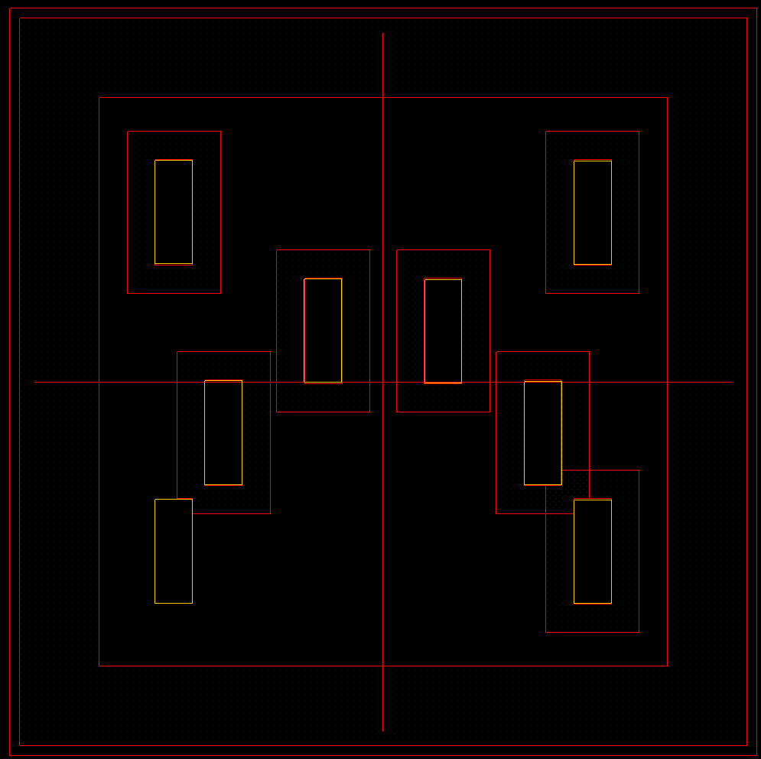

 | Note:
 |  | DIEs that are placed on package able have the Y offset to keep the signals routing in a straight connection.

Supported signals length
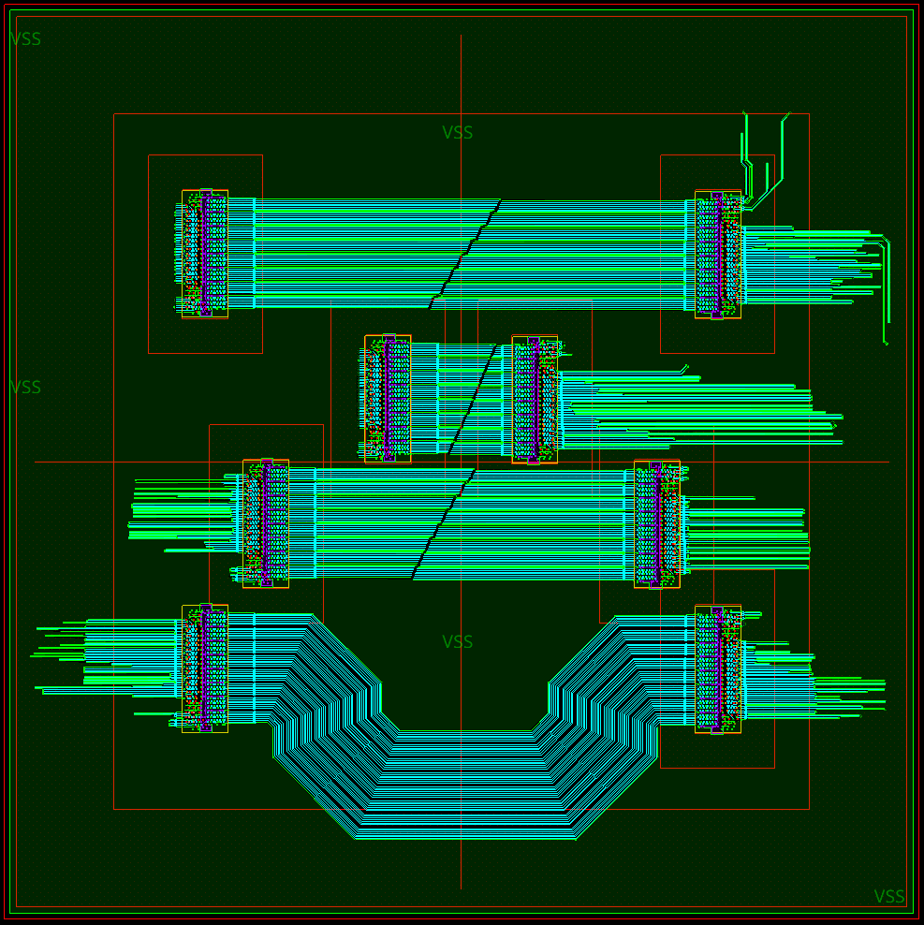
 | Signal length | From | To
 | 5mm | DIE3 | DIE7
 | 15mm | DIE2 | DIE6
 | 20mm | DIE4 | DIE8
 | 25mm | DIE1 | DIE5

Control pins

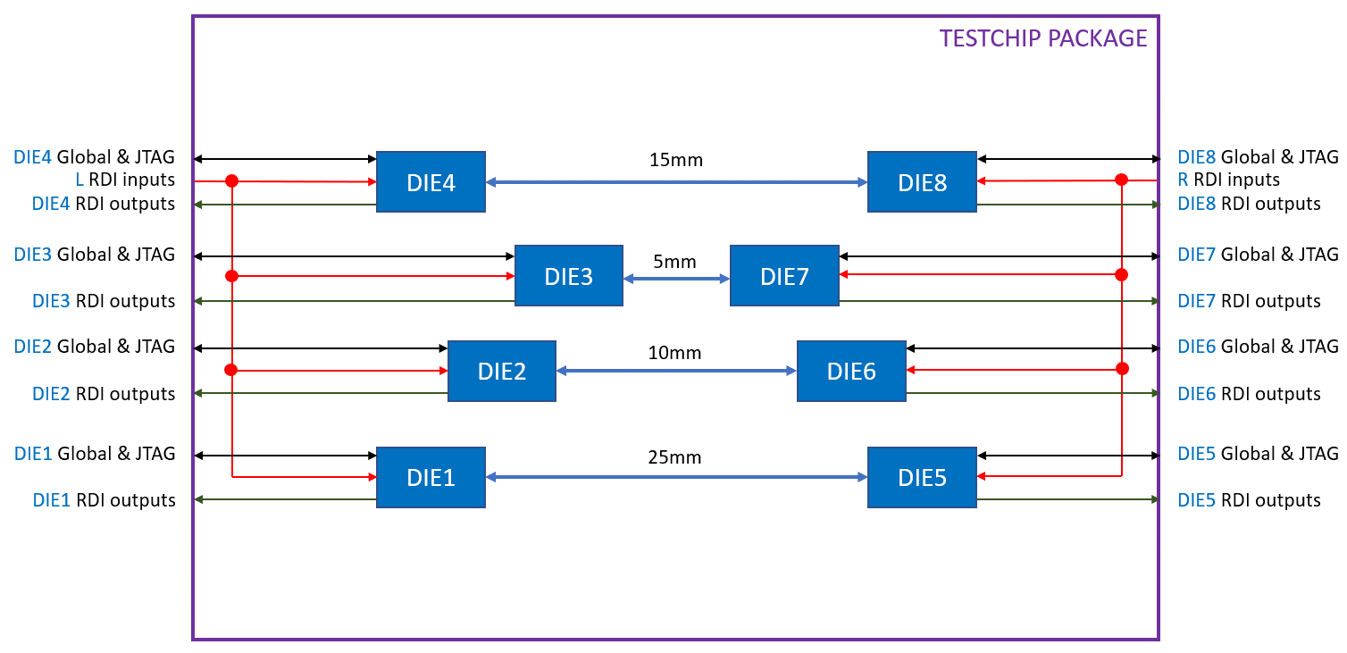

 | Pin Name | Direction | Description | Clock
 | Global Pins
 | CLK_P | Input CK | Test-chip differential clock | N/A
 | CLK_N | Input CK |  | N/A
 | CHIP_RST_N | Input | Test-chip reset | Async
 | DBG_SEL[1:0] | Input | Select pins for testchip connectivity testing | Async
 | JTAG Pins
 | TCK | Input CK | JTAG clock (50MHz) | N/A
 | TRST_N | Input | JTAG reset | tck
 | TMS | Input | JTAG mode select | tck
 | TDI | Input | JTAG data in | tck
 | TDO | Output | JTAG data out | tck
 | RDI
 | RDI_MODE | Input | RDI mode. Selects external RDI sideband CFG interface | Async
 | RDI_CFG_CLK | Input CK | RDI CFG (sideband) clock (250MHz) | N/A
 | RDI_LP_CFG[31:0] | Input | RDI sideband interface to PHY's RDI cfg data | RDI_CFG_CLK
 | RDI_LP_CFG_VLD | Input | RDI sideband interface to PHY's RDI cfg valid | RDI_CFG_CLK
 | RDI_LP_CFG_CRD | Input | RDI sideband interface to PHY's RDI cfg credit | RDI_CFG_CLK
 | RDI_PL_CFG[31:0] | Output | RDI sideband interface from PHY's RDI cfg data | RDI_CFG_CLK
 | RDI_PL_CFG_VLD | Output | RDI sideband interface from PHY's RDI cfg valid | RDI_CFG_CLK
 | RDI_PL_CFG_CRD | Output | RDI sideband interface from PHY's RDI cfg credit | RDI_CFG_CLK

BGA
 |  |  | 1500 | 2500 | 3500 | 4500 | 5500 | 6500 | 7500 | 8500 | 9500 | 10500 | 11500 | 12500 | 13500 | 14500 | 15500 | 16500 | 17500 | 18500 | 19500 | 20500 | 21500 | 22500 | 23500 | 24500 | 25500 | 26500 | 27500 | 28500 | 29500 | 30500 | 31500 | 32500 | 33500 | 34500 | 35500 | 36500 | BGA
 |  |  | 1 | 2 | 3 | 4 | 5 | 6 | 7 | 8 | 9 | 10 | 11 | 12 | 13 | 14 | 15 | 16 | 17 | 18 | 19 | 20 | 21 | 22 | 23 | 24 | 25 | 26 | 27 | 28 | 29 | 30 | 31 | 32 | 33 | 34 | 35 | 36 | Coor | X | Y | Ball | QA | X | Y | Ball | QA
36500 | 1 | A |  | VSS | VSS | DIE4_RDI_PL_CFG[27] | DIE4_RDI_PL_CFG[29] | DIE4_RDI_PL_CFG[31] | DIE4_RDI_PL_CFG_VLD | DIE4_TRST_N | DIE4_TCK | DIE3_RDI_PL_CFG[16] | DIE3_RDI_PL_CFG[18] | DIE3_RDI_PL_CFG[4] | DIE3_RDI_PL_CFG[20] | DIE3_RDI_PL_CFG[21] | DIE3_RDI_PL_CFG[22] | DIE3_RDI_PL_CFG[26] | DIE3_RDI_PL_CFG[27] | DIE3_TRST_N | VSS | DIE7_RDI_PL_CFG[27] | DIE7_RDI_PL_CFG[26] | DIE7_RDI_PL_CFG[22] | DIE7_RDI_PL_CFG[21] | DIE7_RDI_PL_CFG[20] | DIE7_RDI_PL_CFG[4] | DIE7_RDI_PL_CFG[18] | DIE7_RDI_PL_CFG[16] | DIE7_TRST_N | DIE7_TCK | DIE8_RDI_PL_CFG_VLD | DIE8_RDI_PL_CFG[31] | DIE8_RDI_PL_CFG[29] | DIE8_RDI_PL_CFG[27] | VSS | VSS | VSS | A2 | 2 | A | VSS | PASSED | 2500 | 36500 | VSS | PASSED | 708
35500 | 2 | B | VSS | VSS | VSS | DIE4_RDI_PL_CFG[10] | DIE4_RDI_PL_CFG[28] | DIE4_RDI_PL_CFG[30] | DIE4_RDI_PL_CFG[15] | DIE4_TDI | VSS | DIE3_RDI_PL_CFG[0] | DIE3_RDI_PL_CFG[17] | DIE3_RDI_PL_CFG[3] | DIE3_RDI_PL_CFG[5] | DIE3_RDI_PL_CFG[7] | DIE3_RDI_PL_CFG[24] | DIE3_RDI_PL_CFG[23] | DIE3_RDI_PL_CFG[10] | DIE3_TDI | VSS | DIE7_RDI_PL_CFG[10] | DIE7_RDI_PL_CFG[23] | DIE7_RDI_PL_CFG[24] | DIE7_RDI_PL_CFG[7] | DIE7_RDI_PL_CFG[5] | DIE7_RDI_PL_CFG[3] | DIE7_RDI_PL_CFG[17] | DIE7_RDI_PL_CFG[0] | DIE7_TDI | VSS | DIE8_RDI_PL_CFG[15] | DIE8_RDI_PL_CFG[30] | DIE8_RDI_PL_CFG[28] | DIE8_RDI_PL_CFG[10] | VSS | VSS | VSS | A3 | 3 | A | VSS | PASSED | 3500 | 36500 | VSS | PASSED
34500 | 3 | C | VSS | VSS | VSS | DIE4_RDI_PL_CFG[11] | DIE4_RDI_PL_CFG[12] | DIE4_RDI_PL_CFG[13] | DIE4_RDI_PL_CFG[14] | DIE4_TMS | VSS | DIE3_RDI_PL_CFG[1] | DIE3_RDI_PL_CFG[19] | DIE3_RDI_PL_CFG[2] | DIE3_RDI_PL_CFG[6] | DIE3_RDI_PL_CFG[8] | DIE3_RDI_PL_CFG[9] | DIE3_RDI_PL_CFG[25] | DIE3_RDI_PL_CFG[11] | DIE3_TMS | VSS | DIE7_RDI_PL_CFG[11] | DIE7_RDI_PL_CFG[25] | DIE7_RDI_PL_CFG[9] | DIE7_RDI_PL_CFG[8] | DIE7_RDI_PL_CFG[6] | DIE7_RDI_PL_CFG[2] | DIE7_RDI_PL_CFG[19] | DIE7_RDI_PL_CFG[1] | DIE7_TMS | VSS | DIE8_RDI_PL_CFG[14] | DIE8_RDI_PL_CFG[13] | DIE8_RDI_PL_CFG[12] | DIE8_RDI_PL_CFG[11] | VSS | VSS | VSS | A4 | 4 | A | DIE4_RDI_PL_CFG[27] | PASSED | 4500 | 36500 | DIE4_RDI_PL_CFG[27] | PASSED
33500 | 4 | D | DIE4_RDI_PL_CFG[1] | DIE4_RDI_PL_CFG[0] | DIE4_RDI_PL_CFG[16] | VSS | DIE4_BP_ZN | VSS | DIE4_BP_ATO | DIE4_CHIP_RST_N | VSS | VSS | DIE3_RDI_PL_CFG[29] | DIE3_RDI_PL_CFG[31] | DIE3_RDI_PL_CFG_VLD | DIE3_BP_ZN | VSS | DIE3_BP_ATO | VSS | DIE3_CHIP_RST_N | VSS | VSS | DIE7_BP_ATO | VSS | DIE7_BP_ZN | DIE7_RDI_PL_CFG_VLD | DIE7_RDI_PL_CFG[31] | DIE7_RDI_PL_CFG[29] | VSS | DIE7_CHIP_RST_N | VSS | DIE8_BP_ATO | VSS | DIE8_BP_ZN | VSS | DIE8_RDI_PL_CFG[16] | DIE8_RDI_PL_CFG[0] | DIE8_RDI_PL_CFG[1] | A5 | 5 | A | DIE4_RDI_PL_CFG[29] | PASSED | 5500 | 36500 | DIE4_RDI_PL_CFG[29] | PASSED
32500 | 5 | E | DIE4_RDI_PL_CFG[19] | DIE4_RDI_PL_CFG[17] | DIE4_RDI_PL_CFG[18] | VSS | DIE4_TDO | VSS | DIE4_BP_DTO | DIE4_DBG_SEL[1] | VSS | VSS | DIE3_RDI_PL_CFG[28] | DIE3_RDI_PL_CFG[30] | DIE3_RDI_PL_CFG[15] | DIE3_TDO | VSS | DIE3_BP_DTO | VSS | DIE3_DBG_SEL[1] | VSS | VSS | DIE7_BP_DTO | VSS | DIE7_TDO | DIE7_RDI_PL_CFG[15] | DIE7_RDI_PL_CFG[30] | DIE7_RDI_PL_CFG[28] | VSS | DIE7_DBG_SEL[1] | VSS | DIE8_BP_DTO | VSS | DIE8_TDO | VSS | DIE8_RDI_PL_CFG[18] | DIE8_RDI_PL_CFG[17] | DIE8_RDI_PL_CFG[19] | A6 | 6 | A | DIE4_RDI_PL_CFG[31] | PASSED | 6500 | 36500 | DIE4_RDI_PL_CFG[31] | PASSED
31500 | 6 | F | DIE4_RDI_PL_CFG[2] | DIE4_RDI_PL_CFG[3] | DIE4_RDI_PL_CFG[4] | VSS | DIE4_RDI_PL_CFG_CRD | VSS | DIE4_RDI_DCK | DIE4_DBG_SEL[0] | VSS | VSS | DIE3_RDI_PL_CFG[12] | DIE3_RDI_PL_CFG[13] | DIE3_RDI_PL_CFG[14] | DIE3_RDI_PL_CFG_CRD | VSS | DIE3_RDI_DCK | VSS | DIE3_DBG_SEL[0] | DIE3_TCK | VSS | DIE7_RDI_DCK | VSS | DIE7_RDI_PL_CFG_CRD | DIE7_RDI_PL_CFG[14] | DIE7_RDI_PL_CFG[13] | DIE7_RDI_PL_CFG[12] | VSS | DIE7_DBG_SEL[0] | VSS | DIE8_RDI_DCK | DIE8_RDI_ACK | DIE8_RDI_PL_CFG_CRD | VSS | DIE8_RDI_PL_CFG[4] | DIE8_RDI_PL_CFG[3] | DIE8_RDI_PL_CFG[2] | A7 | 7 | A | DIE4_RDI_PL_CFG_VLD | PASSED | 7500 | 36500 | DIE4_RDI_PL_CFG_VLD | PASSED
30500 | 7 | G | DIE4_RDI_PL_CFG[6] | DIE4_RDI_PL_CFG[5] | DIE4_RDI_PL_CFG[20] | VSS | VSS | VSS | DIE4_RDI_ACK | VSS | VSS | VSS | VSS | VSS | VSS | VSS | VSS | DIE3_RDI_ACK | VSS | VSS | VSS | VSS | DIE7_RDI_ACK | VSS | VSS | VSS | VSS | VSS | DIE8_VCCAON | DIE8_VCCAON | VSS | DIE8_VDD | DIE8_TC_VDDQ | DIE8_TC_VDDQ | VSS | DIE8_RDI_PL_CFG[20] | DIE8_RDI_PL_CFG[5] | DIE8_RDI_PL_CFG[6] | A8 | 8 | A | DIE4_TRST_N | PASSED | 8500 | 36500 | DIE4_TRST_N | PASSED
29500 | 8 | H | DIE4_RDI_PL_CFG[8] | DIE4_RDI_PL_CFG[7] | DIE4_RDI_PL_CFG[21] | VSS | DIE4_CLK_N | VSS | VSS | VSS | VSS | VSS | VSS | VSS | VSS | VSS | VSS | VSS | VSS | VSS | VSS | VSS | VSS | VSS | VSS | VSS | VSS | VSS | VSS | VSS | VSS | DIE8_VDD | DIE8_VDDA | DIE8_VDDA | VSS | DIE8_RDI_PL_CFG[21] | DIE8_RDI_PL_CFG[7] | DIE8_RDI_PL_CFG[8] | A9 | 9 | A | DIE4_TCK | PASSED | 9500 | 36500 | DIE4_TCK | PASSED
28500 | 9 | J | DIE4_RDI_PL_CFG[9] | DIE4_RDI_PL_CFG[24] | DIE4_RDI_PL_CFG[22] | VSS | DIE4_CLK_P | VSS | DIE4_VDD | VSS | VSS | VSS | VSS | VSS | VSS | VSS | VSS | VSS | VSS | VSS | VSS | VSS | VSS | VSS | VSS | VSS | VSS | VSS | VSS | DIE8_VCCIO | VSS | VSS | DIE8_VAA | DIE8_VAA | VSS | DIE8_RDI_PL_CFG[22] | DIE8_RDI_PL_CFG[24] | DIE8_RDI_PL_CFG[9] | A10 | 10 | A | DIE3_RDI_PL_CFG[16] | PASSED | 10500 | 36500 | DIE3_RDI_PL_CFG[16] | PASSED
27500 | 10 | K | DIE4_RDI_PL_CFG[25] | DIE4_RDI_PL_CFG[23] | DIE4_RDI_PL_CFG[26] | VSS | VSS | VSS | DIE4_VDD | VSS | DIE4_VCCIO | VSS | VSS | VSS | VSS | VSS | VSS | VSS | VSS | VSS | VSS | VSS | VSS | VSS | VSS | VSS | VSS | VSS | VSS | DIE8_VCCIO | VSS | DIE8_VDD | VSS | VSS | VSS | DIE8_RDI_PL_CFG[26] | DIE8_RDI_PL_CFG[23] | DIE8_RDI_PL_CFG[25] | A11 | 11 | A | DIE3_RDI_PL_CFG[18] | PASSED | 11500 | 36500 | DIE3_RDI_PL_CFG[18] | PASSED
26500 | 11 | L | VSS | VSS | VSS | VSS | DIE4_VAA | DIE4_VAA | VSS | VSS | DIE4_VCCIO | VSS | VSS | VSS | VSS | VSS | VSS | VSS | VSS | VSS | VSS | VSS | VSS | VSS | VSS | VSS | VSS | VSS | VSS | VSS | VSS | DIE8_VDD | VSS | DIE8_CLK_P | VSS | VSS | VSS | DIE8_TCK | A12 | 12 | A | DIE3_RDI_PL_CFG[4] | PASSED | 12500 | 36500 | DIE3_RDI_PL_CFG[4] | PASSED
25500 | 12 | M | L_RDI_LP_CFG[0] | L_RDI_LP_CFG[1] | L_RDI_LP_CFG[16] | VSS | DIE4_VDDA | DIE4_VDDA | DIE4_VDD | VSS | VSS | VSS | VSS | VSS | VSS | VSS | VSS | VSS | VSS | VSS | DIE7_VCCAON | DIE7_VCCAON | VSS | DIE7_VDD | DIE7_TC_VDDQ | DIE7_TC_VDDQ | VSS | VSS | VSS | VSS | VSS | VSS | VSS | DIE8_CLK_N | VSS | DIE8_CHIP_RST_N | DIE8_DBG_SEL[1] | DIE8_DBG_SEL[0] | A13 | 13 | A | DIE3_RDI_PL_CFG[20] | PASSED | 13500 | 36500 | DIE3_RDI_PL_CFG[20] | PASSED
24500 | 13 | N | L_RDI_LP_CFG[2] | L_RDI_LP_CFG[18] | L_RDI_LP_CFG[17] | VSS | DIE4_TC_VDDQ | DIE4_TC_VDDQ | DIE4_VDD | VSS | DIE4_VCCAON | DIE4_VCCAON | VSS | VSS | VSS | VSS | VSS | VSS | VSS | VSS | VSS | VSS | VSS | DIE7_VDD | DIE7_VDDA | DIE7_VDDA | VSS | VSS | VSS | VSS | VSS | VSS | VSS | VSS | VSS | DIE8_TRST_N | DIE8_TDI | DIE8_TMS | A14 | 14 | A | DIE3_RDI_PL_CFG[21] | PASSED | 14500 | 36500 | DIE3_RDI_PL_CFG[21] | PASSED
23500 | 14 | P | L_RDI_LP_CFG[3] | L_RDI_LP_CFG[5] | L_RDI_LP_CFG[19] | VSS | VSS | VSS | VSS | VSS | VSS | VSS | VSS | VSS | VSS | VSS | DIE3_VDD | VSS | VSS | VSS | VSS | DIE7_VCCIO | VSS | VSS | DIE7_VAA | DIE7_VAA | VSS | VSS | VSS | DIE7_CLK_P | VSS | VSS | VSS | VSS | VSS | R_RDI_LP_CFG_CRD | R_RDI_MODE | R_RDI_LP_CFG_VLD | A15 | 15 | A | DIE3_RDI_PL_CFG[22] | PASSED | 15500 | 36500 | DIE3_RDI_PL_CFG[22] | PASSED
22500 | 15 | R | L_RDI_LP_CFG[4] | L_RDI_LP_CFG[21] | L_RDI_LP_CFG[20] | VSS | VSS | VSS | VSS | VSS | DIE3_CLK_N | VSS | VSS | VSS | VSS | VSS | DIE3_VDD | VSS | DIE3_VCCIO | VSS | VSS | DIE7_VCCIO | VSS | DIE7_VDD | VSS | VSS | VSS | VSS | VSS | DIE7_CLK_N | VSS | VSS | VSS | VSS | VSS | R_RDI_LP_CFG[30] | R_RDI_LP_CFG[31] | R_RDI_CFG_CLK | A16 | 16 | A | DIE3_RDI_PL_CFG[26] | PASSED | 16500 | 36500 | DIE3_RDI_PL_CFG[26] | PASSED
21500 | 16 | T | L_RDI_LP_CFG[6] | L_RDI_LP_CFG[7] | L_RDI_LP_CFG[22] | VSS | VSS | VSS | VSS | VSS | DIE3_CLK_P | VSS | VSS | VSS | DIE3_VAA | DIE3_VAA | VSS | VSS | DIE3_VCCIO | VSS | VSS | VSS | VSS | DIE7_VDD | VSS | VSS | VSS | VSS | VSS | VSS | VSS | VSS | VSS | VSS | VSS | R_RDI_LP_CFG[28] | R_RDI_LP_CFG[15] | R_RDI_LP_CFG[13] | A17 | 17 | A | DIE3_RDI_PL_CFG[27] | PASSED | 17500 | 36500 | DIE3_RDI_PL_CFG[27] | PASSED
20500 | 17 | U | L_RDI_LP_CFG[8] | L_RDI_LP_CFG[9] | L_RDI_LP_CFG[23] | VSS | VSS | VSS | VSS | VSS | VSS | VSS | VSS | VSS | DIE3_VDDA | DIE3_VDDA | DIE3_VDD | VSS | VSS | VSS | VSS | VSS | VSS | VSS | VSS | VSS | VSS | VSS | VSS | VSS | VSS | VSS | VSS | VSS | VSS | R_RDI_LP_CFG[26] | R_RDI_LP_CFG[29] | R_RDI_LP_CFG[14] | A18 | 18 | A | DIE3_TRST_N | PASSED | 18500 | 36500 | DIE3_TRST_N | PASSED
19500 | 18 | V | L_RDI_LP_CFG[10] | L_RDI_LP_CFG[11] | L_RDI_LP_CFG[24] | VSS | VSS | VSS | VSS | VSS | VSS | VSS | VSS | VSS | DIE3_TC_VDDQ | DIE3_TC_VDDQ | DIE3_VDD | VSS | DIE3_VCCAON | DIE3_VCCAON | VSS | VSS | VSS | VSS | DIE6_VCCAON | DIE6_VCCAON | VSS | DIE6_VDD | DIE6_TC_VDDQ | DIE6_TC_VDDQ | VSS | VSS | VSS | VSS | VSS | R_RDI_LP_CFG[25] | R_RDI_LP_CFG[27] | R_RDI_LP_CFG[12] | A19 | 19 | A | VSS | PASSED | 19500 | 36500 | VSS | PASSED
18500 | 19 | W | L_RDI_LP_CFG[12] | L_RDI_LP_CFG[27] | L_RDI_LP_CFG[25] | VSS | VSS | VSS | VSS | VSS | VSS | VSS | VSS | VSS | VSS | VSS | VSS | VSS | VSS | VSS | VSS | VSS | VSS | VSS | VSS | VSS | VSS | DIE6_VDD | DIE6_VDDA | DIE6_VDDA | VSS | VSS | VSS | VSS | VSS | R_RDI_LP_CFG[24] | R_RDI_LP_CFG[11] | R_RDI_LP_CFG[10] | A20 | 20 | A | DIE7_RDI_PL_CFG[27] | PASSED | 20500 | 36500 | DIE7_RDI_PL_CFG[27] | PASSED
17500 | 20 | Y | L_RDI_LP_CFG[14] | L_RDI_LP_CFG[29] | L_RDI_LP_CFG[26] | VSS | VSS | VSS | VSS | VSS | VSS | VSS | DIE2_VDD | VSS | VSS | VSS | VSS | VSS | VSS | VSS | VSS | VSS | VSS | VSS | VSS | DIE6_VCCIO | VSS | VSS | DIE6_VAA | DIE6_VAA | VSS | VSS | DIE6_CLK_P | VSS | VSS | R_RDI_LP_CFG[23] | R_RDI_LP_CFG[9] | R_RDI_LP_CFG[8] | A21 | 21 | A | DIE7_RDI_PL_CFG[26] | PASSED | 21500 | 36500 | DIE7_RDI_PL_CFG[26] | PASSED
...
 |  |  | 1 | 2 | 3 | 4 | 5 | 6 | 7 | 8 | 9 | 10 | 11 | 12 | 13 | 14 | 15 | 16 | 17 | 18 | 19
8500 | 29 | AJ | DIE1_RDI_PL_CFG[8] | DIE1_RDI_PL_CFG[7] | DIE1_RDI_PL_CFG[21] | VSS | DIE1_TC_VDDQ | DIE1_TC_VDDQ | DIE1_VDD | VSS | DIE1_VCCAON | DIE1_VCCAON | VSS | VSS | VSS | VSS | VSS | VSS | VSS | VSS | VSS
7500 | 30 | AK | DIE1_RDI_PL_CFG[6] | DIE1_RDI_PL_CFG[5] | DIE1_RDI_PL_CFG[20] | VSS | VSS | VSS | DIE1_RDI_ACK | VSS | VSS | VSS | VSS | VSS | VSS | VSS | VSS | DIE2_RDI_ACK | VSS | VSS | VSS
6500 | 31 | AL | DIE1_RDI_PL_CFG[2] | DIE1_RDI_PL_CFG[3] | DIE1_RDI_PL_CFG[4] | VSS | DIE1_RDI_PL_CFG_CRD | VSS | DIE1_RDI_DCK | DIE2_DBG_SEL[0] | VSS | VSS | DIE2_RDI_PL_CFG[12] | DIE2_RDI_PL_CFG[13] | DIE2_RDI_PL_CFG[14] | DIE2_RDI_PL_CFG_CRD | VSS | DIE2_RDI_DCK | VSS | VSS | DIE6_DBG_SEL[0]
5500 | 32 | AM | DIE1_RDI_PL_CFG[19] | DIE1_RDI_PL_CFG[17] | DIE1_RDI_PL_CFG[18] | VSS | DIE1_TDO | VSS | DIE1_BP_DTO | DIE2_DBG_SEL[1] | VSS | VSS | DIE2_RDI_PL_CFG[28] | DIE2_RDI_PL_CFG[30] | DIE2_RDI_PL_CFG[15] | DIE2_TDO | VSS | DIE2_BP_DTO | VSS | VSS | DIE6_DBG_SEL[1]
4500 | 33 | AN | DIE1_RDI_PL_CFG[1] | DIE1_RDI_PL_CFG[0] | DIE1_RDI_PL_CFG[16] | VSS | DIE1_BP_ZN | VSS | DIE1_BP_ATO | DIE2_CHIP_RST_N | VSS | VSS | DIE2_RDI_PL_CFG[29] | DIE2_RDI_PL_CFG[31] | DIE2_RDI_PL_CFG_VLD | DIE2_BP_ZN | VSS | DIE2_BP_ATO | VSS | VSS | DIE6_CHIP_RST_N
3500 | 34 | AP | VSS | VSS | VSS | DIE1_RDI_PL_CFG[11] | DIE1_RDI_PL_CFG[12] | DIE1_RDI_PL_CFG[13] | DIE1_RDI_PL_CFG[14] | DIE2_TMS | VSS | DIE2_RDI_PL_CFG[1] | DIE2_RDI_PL_CFG[19] | DIE2_RDI_PL_CFG[2] | DIE2_RDI_PL_CFG[6] | DIE2_RDI_PL_CFG[8] | DIE2_RDI_PL_CFG[9] | DIE2_RDI_PL_CFG[25] | DIE2_RDI_PL_CFG[11] | VSS | DIE6_TMS
2500 | 35 | AR | VSS | VSS | VSS | DIE1_RDI_PL_CFG[10] | DIE1_RDI_PL_CFG[28] | DIE1_RDI_PL_CFG[30] | DIE1_RDI_PL_CFG[15] | DIE2_TDI | VSS | DIE2_RDI_PL_CFG[0] | DIE2_RDI_PL_CFG[17] | DIE2_RDI_PL_CFG[3] | DIE2_RDI_PL_CFG[5] | DIE2_RDI_PL_CFG[7] | DIE2_RDI_PL_CFG[24] | DIE2_RDI_PL_CFG[23] | DIE2_RDI_PL_CFG[10] | VSS | DIE6_TDI
1500 | 36 | AT | VSS | VSS | VSS | DIE1_RDI_PL_CFG[27] | DIE1_RDI_PL_CFG[29] | DIE1_RDI_PL_CFG[31] | DIE1_RDI_PL_CFG_VLD | DIE2_TRST_N | DIE2_TCK | DIE2_RDI_PL_CFG[16] | DIE2_RDI_PL_CFG[18] | DIE2_RDI_PL_CFG[4] | DIE2_RDI_PL_CFG[20] | DIE2_RDI_PL_CFG[21] | DIE2_RDI_PL_CFG[22] | DIE2_RDI_PL_CFG[26] | DIE2_RDI_PL_CFG[27] | DIE6_TCK | DIE6_TRST_N
...
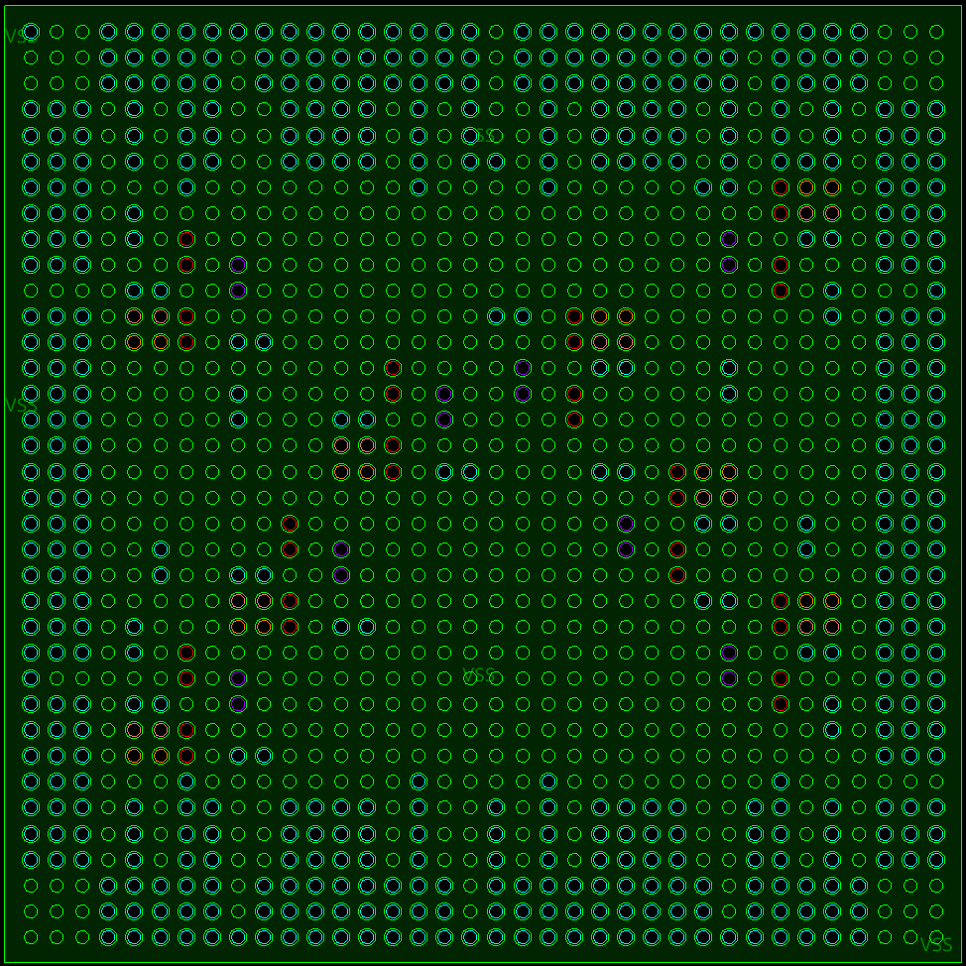
...

Package_substrate
...
None
 | DIE1 Bump |  | DIE2 Bump |  | DIE1 DIE edge |  | DIE2 Die edge
Y | 0 |  |  | -4350.8 | 16.235 | 1571.96 | 97.985
4988.45 | 0 | Y | 0 | -1571.96 | 16.235 | 4350.8 | 97.985
4988.45 | 0 | 206.45 | 0 | -1571.96 | 5096.915 | 4350.8 | 5178.665
4988.45 | 0 | 206.45 | 0 | -4350.8 | 5096.915 | 1571.96 | 5178.665
4988.45 | 0 | 206.45 | 0 | -4350.8 | 16.235 | 1571.96 | 97.985
4988.45 | 0 | 206.45 | 0
4988.45 | 0 | 206.45 | 0
4988.45 | 0 | 206.45 | 0
4988.45 | 0 | 206.45 | 0
4988.45 | 0 | 206.45 | 0
4988.45 | 0 | 206.45 | 0
4988.45 | 0 | 206.45 | 0
4883.45 | 0 | 206.45 | 0
4883.45 | 0 | 311.45 | 0
4883.45 | 0 | 311.45 | 0
4883.45 | 0 | 311.45 | 0
4883.45 | 0 | 311.45 | 0
4883.45 | 0 | 311.45 | 0
4883.45 | 0 | 311.45 | 0
4883.45 | 0 | 311.45 | 0
4883.45 | 0 | 311.45 | 0
4883.45 | 0 | 311.45 | 0
4883.45 | 0 | 311.45 | 0
4883.45 | 0 | 311.45 | 0
4883.45 | 0 | 311.45 | 0
4883.45 | 0 | 311.45 | 0
4883.45 | 0 | 311.45 | 0
4788.2 | 0 | 311.45 | 0
4788.2 | 0 | 406.7 | 0
4788.2 | 0 | 406.7 | 0
4788.2 | 0 | 406.7 | 0
4788.2 | 0 | 406.7 | 0
4788.2 | 0 | 406.7 | 0
4788.2 | 0 | 406.7 | 0
4788.2 | 0 | 406.7 | 0
4788.2 | 0 | 406.7 | 0
4788.2 | 0 | 406.7 | 0
4788.2 | 0 | 406.7 | 0
4788.2 | 0 | 406.7 | 0
4788.2 | 0 | 406.7 | 0
4788.2 | 0 | 406.7 | 0
4788.2 | 0 | 406.7 | 0
4692.95 | 0 | 406.7 | 0
4692.95 | 0 | 501.95 | 0
4692.95 | 0 | 501.95 | 0
4692.95 | 0 | 501.95 | 0
4692.95 | 0 | 501.95 | 0
4692.95 | 0 | 501.95 | 0
4692.95 | 0 | 501.95 | 0
4692.95 | 0 | 501.95 | 0
...
...

